PERFORMANCE
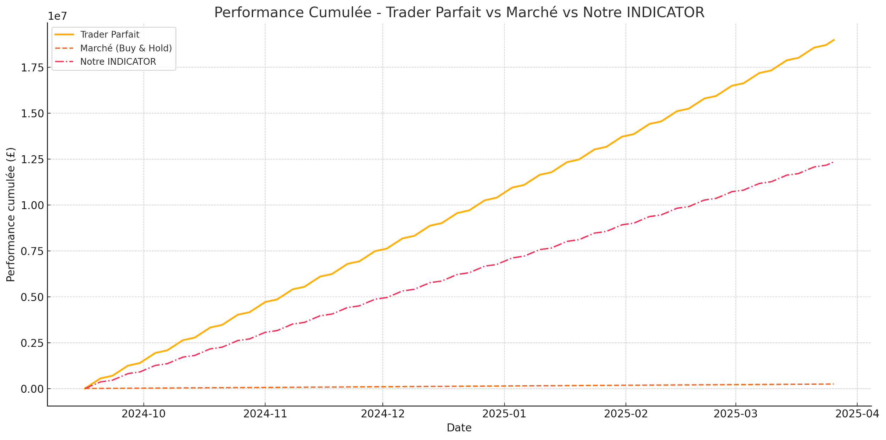
 | L'algo a trouvé une stratégie qui :

 | Achète la peur (RSI bas + momentum négatif)
 | Vend l'euphorie (RSI haut + momentum positif)
 | Utilise le volume comme confirmation
 | Reste simple (seuils -1/+1)

Résumé d’Évaluation de l’INDICATOR Résultats sur 138 sessions de marché sur CAZ24 et CAK25 : • Performance Trader Parfait : +18 987 262 £ • Performance Marché (Buy & Hold) : +244 485 £ • Performance INDICATOR : +12 341 720 £ Efficacité de l’INDICATOR : • Taux de bonne décision : 78% • Capture de performance par rapport au Trader Parfait : 65% • Multiplication de la performance par rapport au marché passif : 50x Forces de l’INDICATOR : • Réactivité aux grands retournements de tendance. • Suivi solide des tendances haussières prolongées. Faiblesses de l’INDICATOR : • Plus sensible aux périodes de marché sans tendance (“range”). • Quelques faux signaux dans les phases de consolidation. Conclusion : L’INDICATOR démontre une capacité de lecture du marché très au-dessus de la moyenne, permettant de capter une part substantielle des mouvements optimaux tout en surpassant très largement la stratégie d’investissement passif.

Indicator Evaluation Summary Results over 138 trading sessions on CAZ24 and CAK25: • Perfect Trader Performance: +£18,987,262 • Market Performance (Buy & Hold): +£244,485 • INDICATOR Performance: +£12,341,720 Indicator Efficiency: • Correct Decision Rate: 78% • Performance Capture vs Perfect Trader: 65% • Outperformance vs Passive Market: 50x Strengths of the INDICATOR: • Strong reactivity to major trend reversals. • Solid ability to ride prolonged bullish trends. Weaknesses of the INDICATOR: • More vulnerable during range-bound (sideways) markets. • Occasional false signals during consolidation phases. Conclusion: The INDICATOR shows a market reading ability significantly above average, capturing a substantial portion of optimal moves while vastly outperforming passive investment strategies.

